Antworten
ACHTUNG: Wähle die richtigen Antworten aus oder Kreuze sie an !!! |  |  |  |  |  |  |  |  |  |  |  |  |  |  |  |  |  |  |  |  |  |  | Version: 2023.09.29.001 | Punkte!

FMOD: Bedeutung der österreichischen Landwirtschaft (Österreichs Landwirtschaft - Woher wohin und warum eigentlich) |  |  |  |  |  |  |  |  |  |  |  |  |  |  |  |  |  |  |  |  |  |  |  |  | Anzeigen!

1. | Österreichs Landwirtschaft als Motor für die Wirtschaft:
 | Österreichs Land- und Forstwirtschaft ist ein kleiner aber feiner Motor für die Wirtschaft: |  |  |  |  |  |  |  |  |  |  |  |  |  |  |  |  |  |  |  |  |  |  |  |  | / | 1
 | Arbeitsplätze hängen von der Landwirtschaft ab. Der Produktionswert, den unsere Bäuerinnen und Bauern
 | erarbeiten beträgt: |  |  |  |  |  |  |  |  |  | Euro (bitte als Zahl schreiben!). Tendenz steigend. |  |  |  |  |  |  |  |  |  |  |  |  |  |  | / | 1
 | Einer unserer wichtigsten Wirtschaftszweige ist der |  |  |  |  |  |  |  |  |  |  |  |  |  |  |  |  |  |  | und undenkbar |  |  |  |  |  | / | 1
 | ohne Landwirtschaft:
 | Pflege der |  |  |  |  |  |  |  | oder unserer 8 700 |  |  |  |  |  |  |  |  |  |  |  |  |  |  |  |  | / | 1
 |  |  |  |  | sowie die Bereitstellung |  |  |  |  |  |  |  |  |  |  |  |  |  |  |  |  |  |  |  |  | / | 1
 |  |  |  |  | . |  |  |  |  |  |  |  |  |  |  |  |  |  |  |  |  |  |  |  |  | / | 1
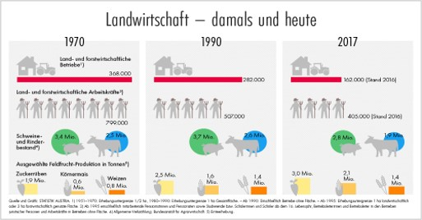

 | Lebendige Regionen:
 |  | der Betriebe liegen in benachteiligten Gebieten. Wovon rund |  |  |  |  |  |  |  |  |  |  |  |  |  |  |  |  |  |  | auf das Berg- |  |  |  |  | / | 2
 | gebiet entfallen. Die Bewirtschaftung dieser Flächen ist von enormer Bedeutung. Die Landwirtschaft ist
 | der Lebensnerv für abgelegene Regionen und die Wirtschaft vor Ort.
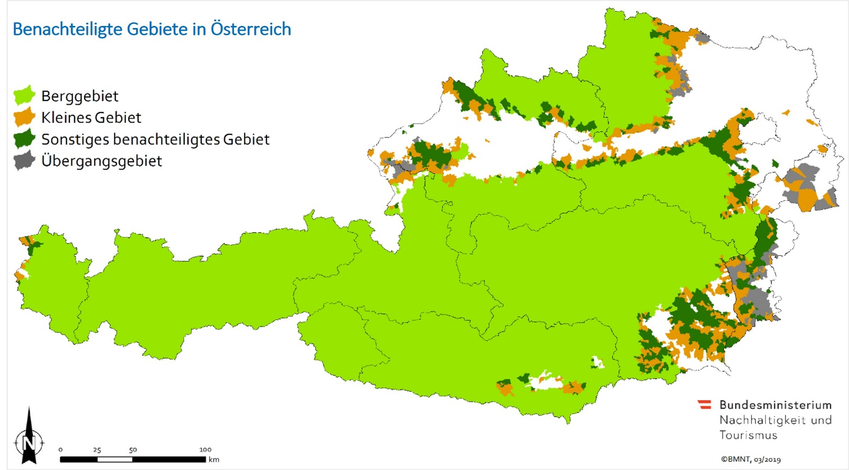

 | Landwirtschaft als Wirtschaftsfaktor:
 | Österreichs Landwirtschaft verbessert unsere Situation als Nettozahler in der EU und sie steigert die Außen-
 | handelsbilanz. 1995 beliefen sich Österreichs Agrarexporte auf |  |  |  |  |  |  |  |  |  |  |  |  |  |  |  |  |  | Milliarden Euro. Heute sind |  |  |  |  |  |  | / | 1
 | es ca. |  | Milliarden. Eine Steigerung um 400%. Für |  |  |  |  |  |  |  |  |  |  |  |  |  |  |  | der Bevölkerung sind daher |  |  |  |  |  |  | / | 2
 | die öffentlichen Gelder, die sie für ihre Leistungen erhalten, gerechtfertigt.

 | Österreichs Landwirtschaft ist klein, aber fein
 | Ein durchschnittlicher dänischer Betrieb ist |  |  |  |  |  |  |  |  |  |  | -mal so groß, wie ein Österreichischer. Ein |  |  |  |  |  |  |  |  |  |  |  |  |  | / | 1
 | tschechischer sogar |  |  |  | -mal . Trotzdem ernährt jede österreichische Bäuerin und jeder |  |  |  |  |  |  |  |  |  |  |  |  |  |  |  |  |  |  |  |  | / | 1
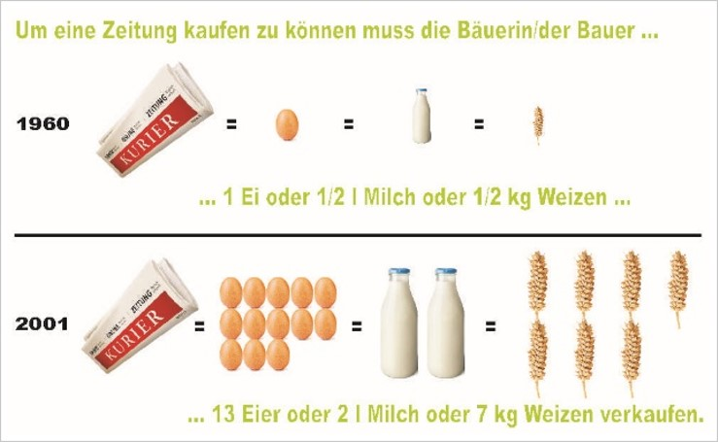
 | österreichische Bauer |  |  |  |  | Personen zu |  |  |  |  |  |  |  |  |  |  |  |  |  |  |  |  |  |  |  | / | 1
 | einem fairen Preis. 1970 musste ein Industriearbeiter
 |  | Minuten arbeiten, um sich 1 Liter Milch |  |  |  |  |  |  |  |  |  |  |  |  |  |  |  |  |  |  |  |  |  |  |  | / | 1
 | kaufen zu können. Heute sind es nur |  |  |  |  |  |  |  |  |  |  |  |  |  |  |  |  |  |  |  |  |  |  |  |  | / | 1
 | Minuten. Vom Kaufpreis einer Semmel bekommt der
 | Bauer für den Weizen nur |  |  |  |  |  |  | . Für ein |  |  |  |  |  |  |  |  |  |  |  |  |  |  |  |  |  | / | 1
 | Produkt, das höchste Qualität auszeichnet.

2. | Österreichs Landwirtschaft setzt auf Qualität und Nachhaltigkeit
 | Strenge Kontrollen und Standards, wie das |  |  |  |  |  |  |  |  |  |  |  |  |  |  |  |  |  | garantieren, dass österrei- |  |  |  |  |  |  | / | 1
 | chische Qualität auf den Tellern landet. Über |  |  |  |  |  |  |  |  |  |  |  | Genussregionen gibt es in Österreich und |  |  |  |  |  |  |  |  |  |  |  |  | / | 1
 |  | geschützte Ursprungsbezeichnungen. |  |  |  |  |  |  |  |  |  |  |  |  |  | unserer Betriebe sind Biobetriebe. |  |  |  |  |  |  |  |  |  | / | 2
 | Damit sind wir Vorreiter in Europa. Österreichs Landwirtschaft ist Bioweltmeister. Immerhin werden mehr
 | als |  | unserer landwirtschaftlich genutzten Fläche werden biologisch bewirtschafte. Heute |  |  |  |  |  |  |  |  |  |  |  |  |  |  |  |  |  |  |  |  |  |  | / | 1
 | ist jeder |  |  | -ste Betrieb bio und |  |  |  |  |  |  |  | aller Betriebe nehmen am ÖPUL teil, dem |  |  |  |  |  |  |  |  |  |  |  |  |  | / | 2
 |  |  |  |  |  |  |  |  |  |  |  |  |  |  |  |  |  |  |  |  |  |  |  |  |  | / | 1
 |  |  |  |  | für eine |  |  |  |  |  |  |  |  |  |  |  |  |  |  |  |  |  |  |  |  | / | 1
 |  |  |  |  |  |  |  |  |  |  |  |  |  |  |  |  |  |  |  |  |  |  |  |  |  | / | 1
 |  |  |  |  | . |  |  |  |  |  |  |  |  |  |  |  |  |  |  |  |  |  |  |  |  | / | 1
 | Als Vorkämpfer für eine |  |  |  |  |  |  |  |  |  |  |  | Landwirtschaft hat sich Österreich inter- |  |  |  |  |  |  |  |  |  |  |  |  | / | 1
 | national einen Namen gemacht.

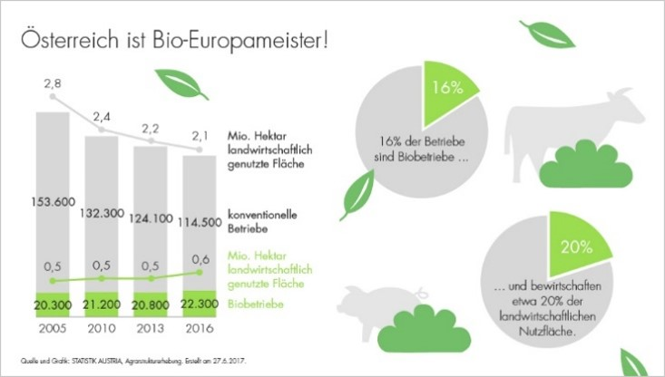
 | Landwirtschaft bringt Sicherheit:
 | Österreichs Bäuerinnen und Bauern versorgen uns gut
 | und machen uns weitgehend
 |  |  |  |  | von |  |  |  |  |  |  |  |  |  |  |  |  |  |  |  |  |  |  |  |  | / | 1
 |  |  |  |  | . In folgenden |  |  |  |  |  |  |  |  |  |  |  |  |  |  |  |  |  |  |  |  | / | 1
 | Bereichen können wir uns zu 100 % selbst ernähren:
 | ● |  |  |  |  | , |  |  |  |  |  |  |  |  |  |  |  |  |  |  |  |  |  |  |  | / | 1
 | ● |  |  |  |  | und |  |  |  |  |  |  |  |  |  |  |  |  |  |  |  |  |  |  |  | / | 1
 | ● |  |  |  |  | . Das mach sicher. In Zeiten in denen die internationale Wirtschaft |  |  |  |  |  |  |  |  |  |  |  |  |  |  |  |  |  |  |  | / | 1
 | von einer Turbolenz in die nächste schlittert. Lebensmittel sind KOSTBAR! Und bei unseren Bäuerinnen und
 | Bauern in besten Händen.

 | Landwirtschaft ist Klimaschützer:
 | Wenige unserer Branchen habe die |  |  |  |  |  |  |  |  |  |  |  |  |  |  |  | erreicht. Die Landwirtschaft hat |  |  |  |  |  |  |  |  | / | 1
 | es geschafft. Während die Treibhausgasemissionen in den vergangenen 2 Jahrzehnten um |  |  |  |  |  |  |  |  |  |  |  |  |  |  |  |  |  |  |  |  |  |  |  |  | / | 1
 | gestiegen sind, haben sie in der Landwirtschaft um |  |  |  |  |  |  |  |  |  |  |  |  |  | abgenommen. |  |  |  |  |  |  |  |  |  |  | / | 1
 | Österreichs Landwirtschaft stellt im ganzen Land die |  |  |  |  |  |  |  |  |  |  |  |  |  |  |  |  |  |  | mit regionalen Er- |  |  |  |  |  | / | 1
 | zeugnissen sicher. Das spart lange |  |  |  |  |  |  |  |  |  |  |  |  |  |  | . Die Leistungen unserer Bäuerinnen |  |  |  |  |  |  |  |  |  | / | 1
 | und Bauern haben einen unschätzbaren |  |  |  |  |  |  |  |  |  |  |  |  |  |  |  |  | für unsere Natur. |  |  |  |  |  |  |  | / | 1

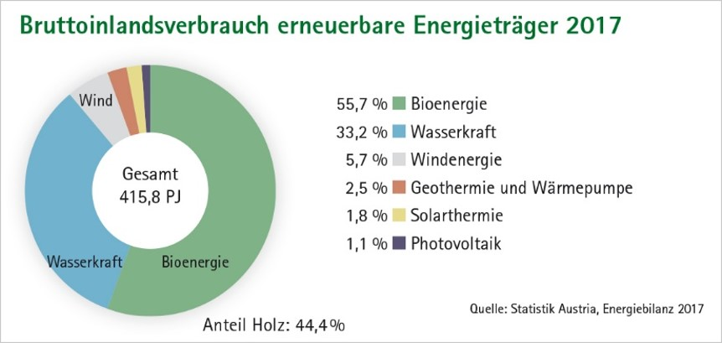
 | Landwirtschaft und Artenschutz
 | Welche von österreichischen Landwirten kultivierten bzw. gehaltenen gefährdeten Arten werden im Film
 | genannt?
 | ● |  |  |  |  | , |  |  |  |  |  |  |  |  |  |  |  |  |  |  |  |  |  |  |  | / | 1
 | ● |  |  |  |  | und |  |  |  |  |  |  |  |  |  |  |  |  |  |  |  |  |  |  |  | / | 1
 | ● |  |  |  |  | . |  |  |  |  |  |  |  |  |  |  |  |  |  |  |  |  |  |  |  | / | 1

 | Landwirtschaft als Energielieferant
 | Österreich verfügt über enorme Biomasse-
 | ressourcen. Die Landwirtschaft ist eine der
 | wichtigsten Säulen der |  |  |  |  |  |  |  |  |  |  | . |  |  |  |  |  |  |  |  |  |  |  |  |  | / | 1

3. | Österreichs Landwirtschaft statistisch gesehen:
 |  | der Fläche Österreichs wird landwirtschaftlich genutzt. |  |  |  |  |  |  |  |  |  |  |  |  |  |  |  |  |  |  |  |  |  |  |  | / | 1
 | In den 50iger Jahren waren noch |  |  |  |  |  |  |  |  | der Bevölkerung in der Landwirtschaft beschäftigt. |  |  |  |  |  |  |  |  |  |  |  |  |  |  |  | / | 1
 | Heute sind es nur |  |  |  | . Aber sie bewirtschaften die gleich Fläche. |  |  |  |  |  |  |  |  |  |  |  |  |  |  |  |  | Milli- |  |  |  | / | 2
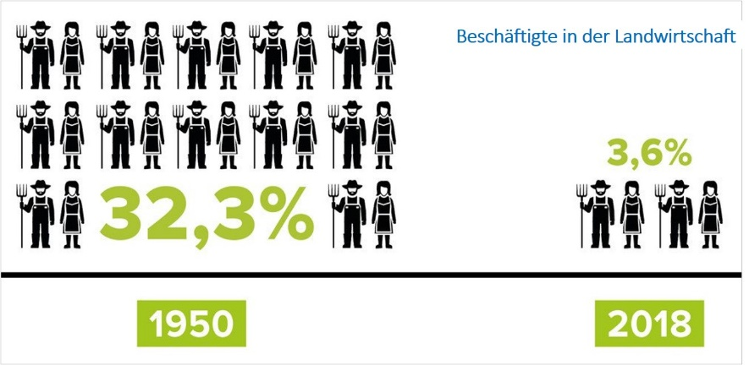
 | onen Hektar:
 | ● |  |  |  |  | , |  |  |  |  |  |  |  |  |  |  |  |  |  |  |  |  |  |  |  | / | 1
 | ● |  |  |  |  |  |  |  |  |  |  |  |  |  |  |  |  |  |  |  |  |  |  |  |  | / | 1
 | ● |  |  |  |  | und |  |  |  |  |  |  |  |  |  |  |  |  |  |  |  |  |  |  |  | / | 1
 | ● |  |  |  |  | . |  |  |  |  |  |  |  |  |  |  |  |  |  |  |  |  |  |  |  | / | 1

 | Mehr Leistung, die mehr Gewinn bringt?
 | In der Landwirtschaft liegt das durchschnittli-
 | che Einkommen unter |  |  |  |  | Euro. |  |  |  |  |  |  |  |  |  |  |  |  |  |  |  |  |  |  |  | / | 1
 | Und das bei einem Job der lange vor Bürobeginn los geht und oft kein Wochenende kennt.

 | Aussagen zu den Arbeitszeiten in der Landwirtschaft:
 |  | bis |  |  | am Morgen, |  |  |  |  |  |  |  |  |  |  |  |  |  |  |  |  |  |  |  |  | / | 2
 | bis |  | bis |  |  |  | am Abend und |  |  |  |  |  |  |  |  |  |  |  |  |  |  |  |  |  |  | / | 2
 |  | Samstag-Sonntags-Ruhe. |  |  |  |  |  |  |  |  |  |  |  |  |  |  |  |  |  |  |  |  |  |  |  | / | 1

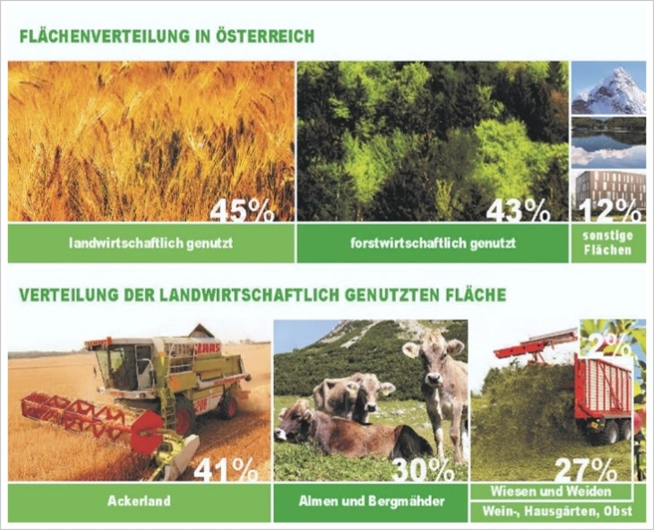
 | Womit verdienen Österreichs Bäuerinnen und Bauern ihr Geld?
 |  |  |  |  |  |  |  |  |  |  |  |  |  | Milch und Rinder, |  |  |  |  |  |  |  |  |  |  |  | / | 1
 |  |  |  |  |  |  |  |  |  |  |  |  |  | Wald, |  |  |  |  |  |  |  |  |  |  |  | / | 1
 |  |  |  |  |  |  |  |  |  |  |  |  |  | Ackerbau, |  |  |  |  |  |  |  |  |  |  |  | / | 1
 |  |  |  |  |  |  |  |  |  |  |  |  |  | Obst und Wein, |  |  |  |  |  |  |  |  |  |  |  | / | 1
 |  |  |  |  |  |  |  |  |  |  |  |  |  | Schweine und Geflügel, |  |  |  |  |  |  |  |  |  |  |  | / | 1
 |  |  |  |  |  |  |  |  |  |  |  |  |  | Gemüse und |  |  |  |  |  |  |  |  |  |  |  | / | 1
 |  |  |  |  |  |  |  |  |  |  |  |  |  | Kombinationen aus diesen Feldern. |  |  |  |  |  |  |  |  |  |  |  | / | 1

 |  |  |  |  |  |  |  |  |  |  |  |  |  | leben ausschließlich von der Landschaft, |  |  |  |  |  |  |  |  |  |  |  | / | 1
 |  |  |  |  |  |  |  |  |  |  |  |  |  | sind Nebenerwerbsbauern. Unsere neue |  |  |  |  |  |  |  |  |  |  |  | / | 1
 |  |  |  |  |  |  |  |  |  | Landwirtschaft ist jung und gebildet und immer stärker
 | weiblich geprägt. Wer heute eine Landwirtschaft führt ist:
 | ● |  |  |  |  | , |  |  |  |  |  |  |  |  |  |  |  |  |  |  |  |  |  |  |  | / | 1
 | ● |  |  |  |  | und |  |  |  |  |  |  |  |  |  |  |  |  |  |  |  |  |  |  |  | / | 1
 | ● |  |  |  |  | in einer Person |  |  |  |  |  |  |  |  |  |  |  |  |  |  |  |  |  |  |  | / | 1
 | in einem rauen wirtschaftlichen Umfeld: gekennzeichnet durch:
 |  |  |  |  | Erzeugerpreise bei |  |  |  |  |  |  |  |  |  |  |  |  |  |  |  |  |  |  |  |  | / | 1
 |  |  |  |  | Betriebsmittelpreisen. Darüber hinaus bestehen das |  |  |  |  |  |  |  |  |  |  |  |  |  |  |  |  |  |  |  |  | / | 1
 |  |  |  |  | und das |  |  |  |  |  |  |  |  |  |  |  |  |  |  |  |  |  |  |  |  | / | 1
 |  |  |  |  | -Risiko. |  |  |  |  |  |  |  |  |  |  |  |  |  |  |  |  |  |  |  |  | / | 1

 | Ohne Förderungen und Leistungsabgeltung ist Landwirtschaft nicht finanzierbar:
 |  | der Erträge machen öffentliche Gelder aus. Fast |  |  |  |  |  |  |  |  |  |  |  |  |  |  |  |  | davon kommen von |  |  |  |  |  |  | / | 2
 | der EU. Gutes Geld für gute Leistung. Unsere Landwirtschaft sichert uns:
 |  |  |  |  | mit höchsten Standards, |  |  |  |  |  |  |  |  |  |  |  |  |  |  |  |  |  |  |  |  | / | 1
 |  |  |  |  | und |  |  |  |  |  |  |  |  |  |  |  |  |  |  |  |  |  |  |  |  | / | 1
 |  |  |  |  | . |  |  |  |  |  |  |  |  |  |  |  |  |  |  |  |  |  |  |  |  | / | 1
 | Österreichs Bauern sind zwar nur mehr |  |  |  |  |  |  |  |  |  | der Bevölkerung, doch von ihrer Arbeit |  |  |  |  |  |  |  |  |  |  |  |  |  |  | / | 1
 | profitieren alle!

 |  |  |  |  |  |  |  |  |  |  |  |  |  |  |  |  |  |  |  |  |  |  |  | Gesamtpunkte: | 0 | / | 80

